Sheet1
 | 完成情况（完成/未完成/部分完成） | 备注
1 ⽂件操作
命令 1-1： load ⽂件路径 | 部分完成 | 由于开发过程中的文件创删权限问题，如果加载的文件不存在，无法自动创建文件。需要提前确保加载文件的存在
命令 1-2： save | 完成
命令1-3： ws | 完成
命令1-4： switch 文件序号 | 完成
命令1-5：close 文件序号 | 完成 | 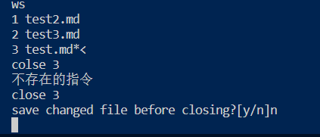
2 编辑功能
命令 2-1： insert [⾏号] 标题/⽂本 | 完成 | 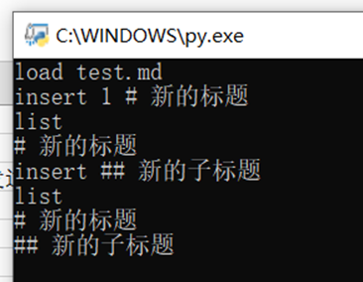
命令 2-2： append-head 标题/⽂本 | 完成 | 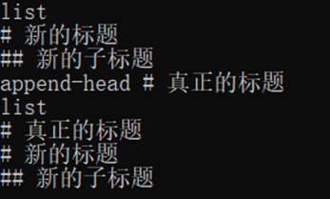
命令 2-3： append-tail 标题/⽂本 | 完成 | 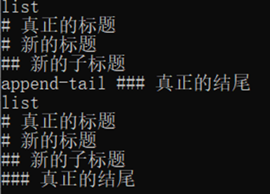
命令 2-4： delete 标题/⽂本 或 delete ⾏号 | 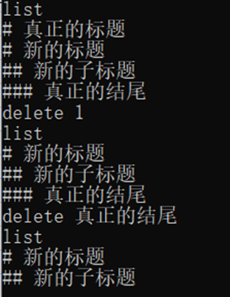 完成
命令 2-5： undo | 完成 | 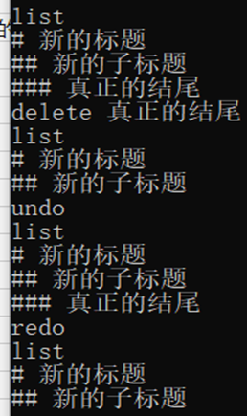
命令 2-6： redo | 部分完成 | 我的代码中redo不必紧接着undo才能发挥作用，它会自动执行最近一次undo的操作

3 显示功能
命令 3-1： list | 完成
命令 3-2： list-tree | 完成
命令 3-3： dir-tree [⽬录] | 完成

命令： history [数量] | 完成
命令： stats [all | current] | 完成

